P1～3
 | １ 地 区 別 人 口 と 世 帯
 | ←表紙へ |  |  |  |  |  |  |  |  |  |  |  | 地区別町丁字別人口と世帯(P4～P8)へ→
 |  |  |  |  |  |  |  |  |  |  |  |  |  |  |  |  |  |  | 平成30年7月1日現在
 |  | 区・地区名 |  |  | 世帯数 |  | 人 口 |  |  |  |  |  |  | 前月差引 人口増減 | 人口密度 (人/ｋ㎡） |  | 人口分布 （％）
 |  |  |  |  |  |  | 総 数 |  | 男 |  | 女
 |  | 総 数 |  |  | 322,525 |  | 723,360 |  | 361,914 |  | 361,446 |  |  | -147 | 2,199 |  | 100.0
 |  | 緑 区 |  |  | 73,218 |  | 171,924 |  | 86,656 |  | 85,268 |  |  | -124 | 677 |  | 23.8
 |  | 中 央 区 |  |  | 120,995 |  | 271,961 |  | 136,664 |  | 135,297 |  |  | -30 | 7,376 |  | 37.6
 |  | 南 区 |  |  | 128,312 |  | 279,475 |  | 138,594 |  | 140,881 |  |  | 7 | 7,333 |  | 38.6

 |  | 緑 区 |  |  | 73,218 |  | 171,924 |  | 86,656 |  | 85,268 |  |  | -124 | 677 |  | 100.0 | (23.8)
 |  |  | 橋本地区 |  | 34,227 |  | 73,905 |  | 37,452 |  | 36,453 |  |  | -40 | 9,536 |  | 43.0 | (10.2)
 |  |  | 大沢地区 |  | 13,046 |  | 33,156 |  | 16,670 |  | 16,486 |  |  | -13 | 4,351 |  | 19.3 | (4.6)
 |  |  | 城山地区 |  | 9,454 |  | 23,304 |  | 11,638 |  | 11,666 |  |  | -5 | 1,170 |  | 13.6 | (3.2)
 |  |  | 津久井地区 |  | 9,987 |  | 24,614 |  | 12,384 |  | 12,230 |  |  | -41 | 202 |  | 14.3 | (3.4)
 |  |  | 相模湖地区 |  | 3,250 |  | 8,126 |  | 4,149 |  | 3,977 |  |  | -14 | 257 |  | 4.7 | (1.1)
 |  |  | 藤野地区 |  | 3,254 |  | 8,819 |  | 4,363 |  | 4,456 |  |  | -11 | 136 |  | 5.1 | (1.2)
 |  | 中 央 区 |  |  | 120,995 |  | 271,961 |  | 136,664 |  | 135,297 |  |  | -30 | 7,376 |  | 100.0 | (37.6)
 |  |  | 小山地区 |  | 9,879 |  | 20,838 |  | 10,598 |  | 10,240 |  |  | 19 | 5,821 |  | 7.7 | (2.9)
 |  |  | 清新地区 |  | 14,700 |  | 30,465 |  | 15,590 |  | 14,875 |  |  | -52 | 10,765 |  | 11.2 | (4.2)
 |  |  | 横山地区 |  | 6,015 |  | 14,615 |  | 7,277 |  | 7,338 |  |  | -1 | 8,030 |  | 5.4 | (2.0)
 |  |  | 中央地区 |  | 17,697 |  | 35,753 |  | 17,902 |  | 17,851 |  |  | -35 | 10,424 |  | 13.1 | (4.9)
 |  |  | 星が丘地区 |  | 7,731 |  | 17,457 |  | 8,635 |  | 8,822 |  |  | 12 | 12,559 |  | 6.4 | (2.4)
 |  |  | 光が丘地区 |  | 10,962 |  | 26,565 |  | 13,101 |  | 13,464 |  |  | -2 | 10,712 |  | 9.8 | (3.7)
 |  |  | 大野北地区 |  | 28,903 |  | 62,525 |  | 31,407 |  | 31,118 |  |  | 18 | 9,694 |  | 23.0 | (8.6)
 |  |  | 田名地区 |  | 11,692 |  | 30,198 |  | 15,334 |  | 14,864 |  |  | 11 | 3,120 |  | 11.1 | (4.2)
 |  |  | 上溝地区 |  | 13,416 |  | 33,545 |  | 16,820 |  | 16,725 |  |  | 0 | 6,439 |  | 12.3 | (4.6)
 |  | 南 区 |  |  | 128,312 |  | 279,475 |  | 138,594 |  | 140,881 |  |  | 7 | 7,333 |  | 100.0 | (38.6)
 |  |  | 大野中地区 |  | 27,069 |  | 63,596 |  | 31,500 |  | 32,096 |  |  | -79 | 7,930 |  | 22.8 | (8.8)
 |  |  | 大野南地区 |  | 37,610 |  | 78,444 |  | 38,859 |  | 39,585 |  |  | 25 | 14,289 |  | 28.1 | (10.8)
 |  |  | 麻溝地区 |  | 6,894 |  | 18,150 |  | 9,096 |  | 9,054 |  |  | 18 | 2,195 |  | 6.5 | (2.5)
 |  |  | 新磯地区 |  | 5,089 |  | 13,201 |  | 6,695 |  | 6,506 |  |  | 6 | 2,022 |  | 4.7 | (1.8)
 |  |  | 相模台地区 |  | 21,991 |  | 45,488 |  | 22,520 |  | 22,968 |  |  | 5 | 8,346 |  | 16.3 | (6.3)
 |  |  | 相武台地区 |  | 9,435 |  | 19,390 |  | 9,528 |  | 9,862 |  |  | 2 | 14,051 |  | 6.9 | (2.7)
 |  |  | 東林地区 |  | 20,224 |  | 41,206 |  | 20,396 |  | 20,810 |  |  | 30 | 13,874 |  | 14.7 | (5.7)
 |  | （注） １ 人口密度は平成28年12月1日付の市面積を基に算出したものである。
 |  | ２ 世帯数と人口は平成27年国勢調査の確定数を基礎とし、以後、毎月の住民基本台帳の増減を加減して
 |  | 推計したものである。
 |  | ３ 各地区の人口分布は区内における構成比を表している。なお、四捨五入したため合計が一致しない場合がある。

－ 前 月 中 の 人 口 異 動 状 況 －

《 6月中の減少人口： －147人 6月中の自然減： -42人 6月中の社会減： －105人 》


２ 人 口 異 動 状 況

 |  |  |  |  |  |  |  |  |  |  |  |  |  |  |  |  |  |  |  |  | 平成30年6月中
 |  |  |  | 人口増減 | 自 然 増 減 |  |  |  | 社 会 増 減 |  |  |  |  |  |  |  |  |  |  | 対前月 増減率(％)
 |  |  |  |  | 増 減 | 増 |  | 減 | 増 減 | 増 |  |  |  |  | 減
 |  |  |  |  |  | 出 生 |  | 死 亡 |  | 転 入 |  | 市内異動 |  | 区内異動 | 転 出 |  | 市内異動 | 区内異動
 |  |  |  |  |  |  |  |  |  |  |  | 他区から転入 |  | 他地区から転居 |  |  | 他区への転出 | 他地区への転居
総 数 |  |  |  | -147 | -42 | 385 |  | 427 | -105 | 1,931 |  | 418 |  | 1,164 | 2,036 |  | 418 | 1,164 |  | -0.02
緑 区 |  |  |  | -124 | -9 | 88 |  | 97 | -115 | 353 |  | 109 |  | 271 | 434 |  | 143 | 271 |  | -0.07
 | 橋本地区 |  |  | -40 | 24 | 55 |  | 31 | -64 | 206 |  | 46 |  | 150 | 231 |  | 78 | 157 |  | -0.05
 | 大沢地区 |  |  | -13 | 0 | 17 |  | 17 | -13 | 50 |  | 29 |  | 40 | 58 |  | 39 | 35 |  | -0.04
 | 城山地区 |  |  | -5 | -6 | 10 |  | 16 | 1 | 41 |  | 16 |  | 36 | 59 |  | 9 | 24 |  | -0.02
 | 津久井地区 |  |  | -41 | -16 | 6 |  | 22 | -25 | 28 |  | 16 |  | 28 | 43 |  | 13 | 41 |  | -0.17
 | 相模湖地区 |  |  | -14 | -6 | 0 |  | 6 | -8 | 7 |  | 1 |  | 7 | 19 |  | 1 | 3 |  | -0.17
 | 藤野地区 |  |  | -11 | -5 | 0 |  | 5 | -6 | 21 |  | 1 |  | 10 | 24 |  | 3 | 11 |  | -0.12
中 央 区 |  |  |  | -30 | -11 | 153 |  | 164 | -19 | 700 |  | 215 |  | 484 | 775 |  | 159 | 484 |  | -0.01
 | 小山など6地区 |  |  | -59 | -22 | 81 |  | 103 | -37 | 374 |  | 115 |  | 287 | 410 |  | 81 | 322 |  | -0.04
 | 大野北地区 |  |  | 18 | 14 | 39 |  | 25 | 4 | 191 |  | 39 |  | 108 | 217 |  | 23 | 94 |  | 0.03
 | 田名地区 |  |  | 11 | -3 | 14 |  | 17 | 14 | 76 |  | 43 |  | 39 | 69 |  | 31 | 44 |  | 0.04
 | 上溝地区 |  |  | 0 | 0 | 19 |  | 19 | 0 | 59 |  | 18 |  | 50 | 79 |  | 24 | 24 |  | 0.00
南 区 |  |  |  | 7 | -22 | 144 |  | 166 | 29 | 878 |  | 94 |  | 409 | 827 |  | 116 | 409 |  | 0.00
 | 大野中地区 |  |  | -79 | -6 | 36 |  | 42 | -73 | 146 |  | 19 |  | 91 | 165 |  | 50 | 114 |  | -0.12
 | 大野南地区 |  |  | 25 | 6 | 48 |  | 42 | 19 | 284 |  | 17 |  | 119 | 285 |  | 13 | 103 |  | 0.03
 | 麻溝地区 |  |  | 18 | -2 | 9 |  | 11 | 20 | 52 |  | 25 |  | 13 | 30 |  | 28 | 12 |  | 0.10
 | 新磯地区 |  |  | 6 | -3 | 5 |  | 8 | 9 | 36 |  | 6 |  | 14 | 29 |  | 1 | 17 |  | 0.05
 | 相模台地区 |  |  | 5 | -2 | 19 |  | 21 | 7 | 123 |  | 12 |  | 73 | 129 |  | 13 | 59 |  | 0.01
 | 相武台地区 |  |  | 2 | -5 | 8 |  | 13 | 7 | 59 |  | 4 |  | 20 | 49 |  | 2 | 25 |  | 0.01
 | 東林地区 |  |  | 30 | -10 | 19 |  | 29 | 40 | 178 |  | 11 |  | 79 | 140 |  | 9 | 79 |  | 0.07
 | （注） 中央区の小山など6地区とは、小山、清新、横山、中央、星が丘、光が丘の6地区である。

－ 地 区 別 人 口 異 動 状 況 －

《 6月中の減少人口： －147人 6月中の自然減： -42人 6月中の社会減： －105人 》
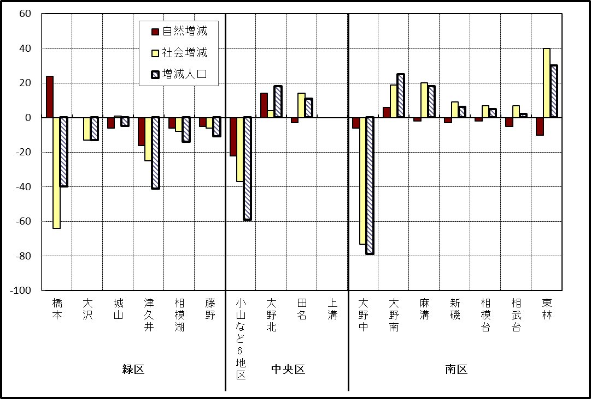

※小山など6地区とは、小山、清新、横山、中央、星が丘、光が丘の6地区である。

－ 年 間 人 口 異 動 状 況 －

 |  |  |  |  |  |  |  |  |  |  |  | 2017-07-01 |  |  |  | ～ | 2018-06-30
 |  |  |  | 人口増減 | 自 然 増 減 |  |  |  | 社 会 増 減
 |  |  |  |  | 増 減 | 増 |  | 減 | 増 減 | 増 |  |  |  |  | 減
 |  |  |  |  |  | 出 生 |  | 死 亡 |  | 転 入 |  | 市内異動 |  | 区内異動 | 転 出 |  | 市内異動 | 区内異動
 |  |  |  |  |  |  |  |  |  |  |  | 他区から転入 |  | 他地区から転居 |  |  | 他区への転出 | 他地区への転居
総 数 |  |  |  | 1,224 | -974 | 5,178 |  | 6,152 | 2,198 | 29,837 |  | 5,142 |  | 16,379 | 27,639 |  | 5,142 | 16,379
緑 区 |  |  |  | -586 | -357 | 1,164 |  | 1,521 | -229 | 5,803 |  | 1,333 |  | 3,534 | 5,832 |  | 1,533 | 3,534
 | 橋本地区 |  |  | -53 | 143 | 646 |  | 503 | -196 | 3,451 |  | 595 |  | 1,797 | 3,373 |  | 793 | 1,873
 | 大沢地区 |  |  | 57 | -24 | 243 |  | 267 | 81 | 813 |  | 432 |  | 606 | 830 |  | 435 | 505
 | 城山地区 |  |  | 80 | -69 | 135 |  | 204 | 149 | 682 |  | 150 |  | 641 | 638 |  | 124 | 562
 | 津久井地区 |  |  | -350 | -232 | 98 |  | 330 | -118 | 450 |  | 117 |  | 337 | 463 |  | 135 | 424
 | 相模湖地区 |  |  | -149 | -84 | 22 |  | 106 | -65 | 176 |  | 28 |  | 84 | 251 |  | 22 | 80
 | 藤野地区 |  |  | -171 | -91 | 20 |  | 111 | -80 | 231 |  | 11 |  | 69 | 277 |  | 24 | 90
中 央 区 |  |  |  | 477 | -374 | 1,938 |  | 2,312 | 851 | 10,389 |  | 2,429 |  | 6,740 | 9,792 |  | 2,175 | 6,740
 | 小山など6地区 |  |  | -381 | -278 | 1,039 |  | 1,317 | -103 | 5,315 |  | 1,272 |  | 3,972 | 5,308 |  | 1,196 | 4,158
 | 大野北地区 |  |  | 897 | 31 | 483 |  | 452 | 866 | 3,419 |  | 557 |  | 1,596 | 2,835 |  | 399 | 1,472
 | 田名地区 |  |  | -137 | -100 | 177 |  | 277 | -37 | 773 |  | 303 |  | 486 | 783 |  | 293 | 523
 | 上溝地区 |  |  | 98 | -27 | 239 |  | 266 | 125 | 882 |  | 297 |  | 686 | 866 |  | 287 | 587
南 区 |  |  |  | 1,333 | -243 | 2,076 |  | 2,319 | 1,576 | 13,645 |  | 1,380 |  | 6,105 | 12,015 |  | 1,434 | 6,105
 | 大野中地区 |  |  | 13 | -71 | 481 |  | 552 | 84 | 2,445 |  | 443 |  | 1,134 | 2,250 |  | 555 | 1,133
 | 大野南地区 |  |  | 1,244 | 193 | 711 |  | 518 | 1,051 | 4,993 |  | 272 |  | 1,870 | 3,933 |  | 224 | 1,927
 | 麻溝地区 |  |  | 73 | -38 | 117 |  | 155 | 111 | 594 |  | 279 |  | 214 | 519 |  | 239 | 218
 | 新磯地区 |  |  | -134 | -56 | 87 |  | 143 | -78 | 430 |  | 45 |  | 166 | 491 |  | 67 | 161
 | 相模台地区 |  |  | -47 | -135 | 274 |  | 409 | 88 | 2,092 |  | 157 |  | 1,137 | 1,961 |  | 159 | 1,178
 | 相武台地区 |  |  | -29 | -70 | 119 |  | 189 | 41 | 831 |  | 67 |  | 395 | 761 |  | 66 | 425
 | 東林地区 |  |  | 213 | -66 | 287 |  | 353 | 279 | 2,260 |  | 117 |  | 1,189 | 2,100 |  | 124 | 1,063
 | （注） 中央区の小山など6地区とは、小山、清新、横山、中央、星が丘、光が丘の6地区である。

－ 人 口 の 月 別 推 移 －
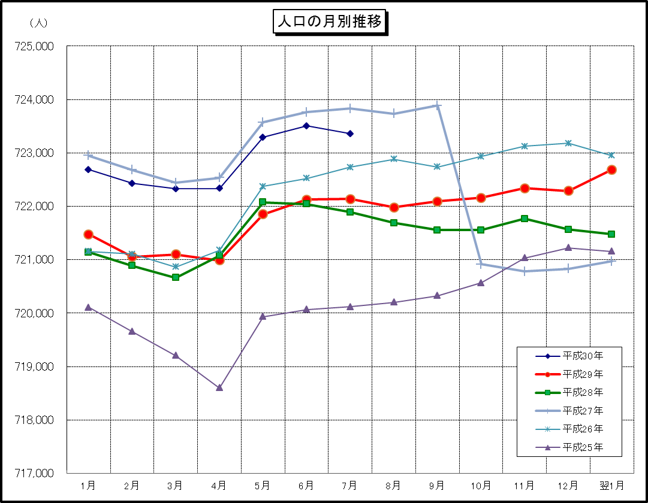

※この表は毎月1日現在の市域での人口を表している。

